Par province - Per provincie
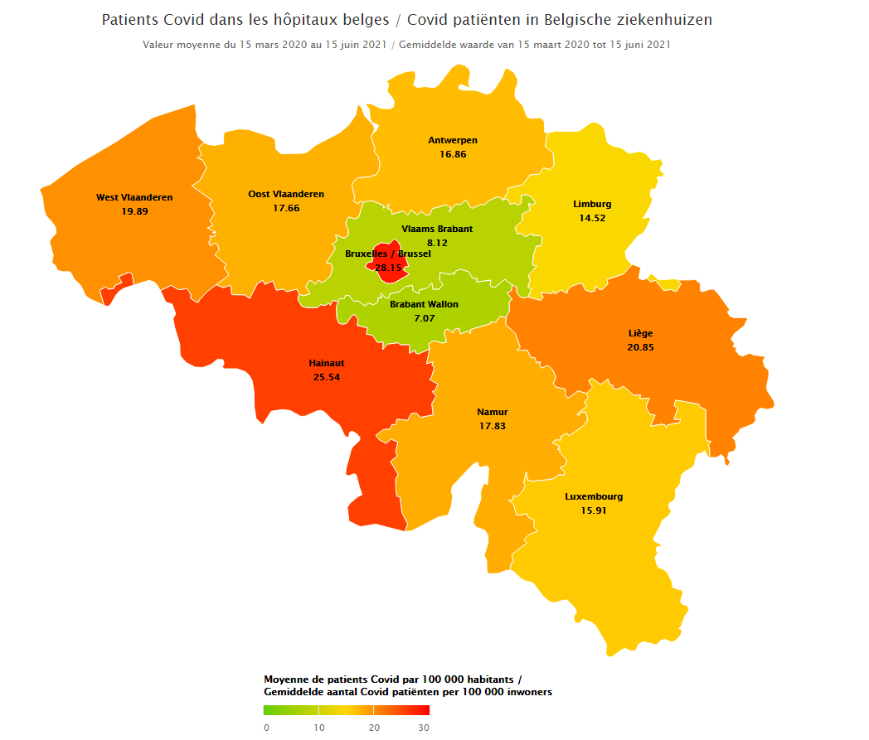
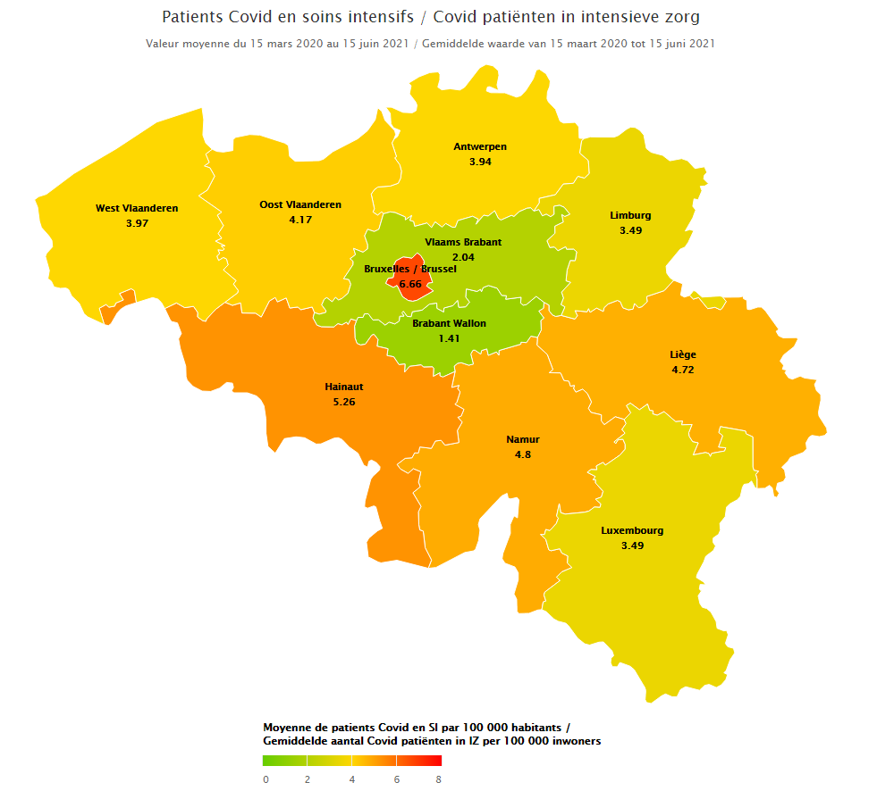
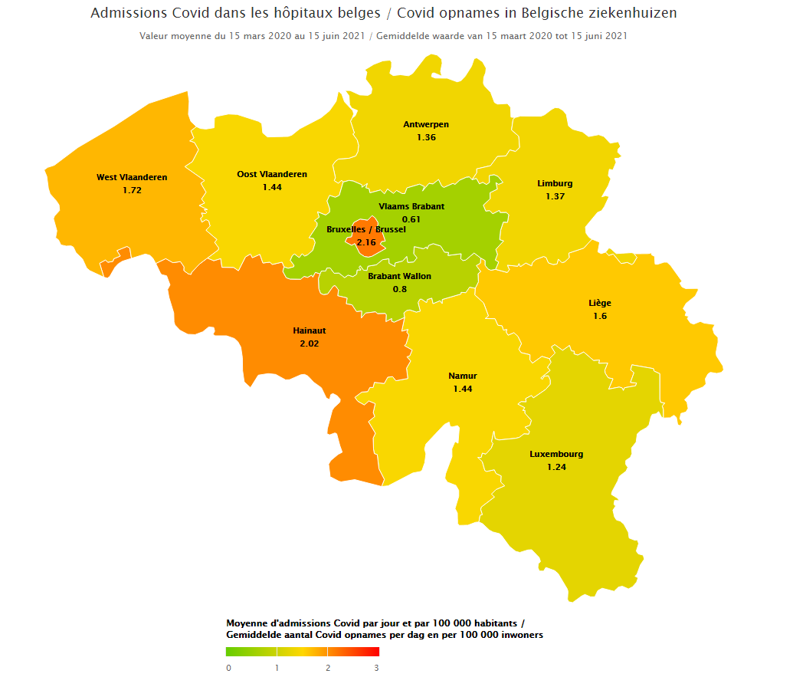
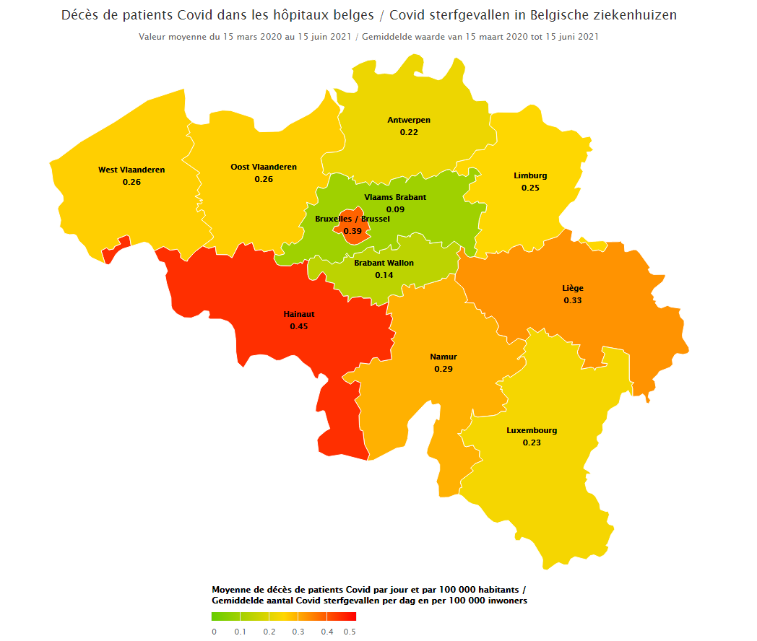
SPF Santé publique, Sécurité de la Chaîne alimentaire et Environnement DGGS - Soins de santé - Service Data et Information stratégique |  |  |  |  | FOD Volksgezondheid, Veiligheid van de Voedselketen en Leefmilieu DGGS - Gezondheidszorg - Dienst Data- en beleidsinformatie

Patients confirmés, patients confirmés en soins intensifs, nouveaux patients confirmés et mortalité dans les hôpitaux / Bevestigde patiënten, bevestigde patiënten in intensieve zorg, nieuw bevestigde patiënten en mortaliteit in ziekenhuizen
Moyenne journalière par province et par 100 000 habitants / Daggemiddelde per provincie en per 100 000 inwoners

La période considérée s'étend du 15 mars 2020 au 15 juin 2021 (inclus) / De beschouwde periode loopt van 15 maart 2020 tot en met 15 juin 2021
Les valeurs manquantes concernant les patients transférés sont considérées comme des valeurs nulles/ Ontbrekende waarden voor doorverwezen patiënten worden als nulwaarden beschouwd
Les valeurs manquantes ne sont pas prises en compte dans le calcul des moyennes / Ontbrekende waarden worden niet meegenomen in de berekening van gemiddelden
Tous les chiffres fournis concernent les patients Covid confirmés / Alle cijfers zijn voor bevestigde Covid-patiënten
Les chiffres ci-dessous sont basés sur la province de l'hôpital / De onderstaande cijfers zijn gebaseerd op de provincie van het ziekenhuis
Les chiffres sont calculés selon les chiffres de population du 1er janvier 2021 / De cijfers zijn berekend op basis van de bevolkingscijfers van 1 januari 2021

Province | Patients confirmés dans les hôpitaux | Patients confirmés en soins intensifs | Nouveaux patients transférés et non transférés (cas confirmés) | Mortalité (cas confirmés)
Provincie | Bevestigde patiënten in ziekenhuizen | Bevestigde patiënten in intensieve zorg | Nieuwe patiënten doorverwezen en niet doorverwezen (bevestigde gevallen) | Mortaliteit (bevestigde gevallen)
Région de Bruxelles-Capitale / Brussels Hoofdstedelijk Gewest | 28.15 | 6.66 | 2.16 | 0.39
Province de Liège | 20.85 | 4.72 | 1.60 | 0.33
Province de Namur | 17.83 | 4.80 | 1.44 | 0.29
Province du Brabant wallon | 7.07 | 1.41 | 0.80 | 0.14
Province du Hainaut | 25.54 | 5.26 | 2.02 | 0.45
Province du Luxembourg | 15.91 | 3.49 | 1.24 | 0.23
Provincie Antwerpen | 16.86 | 3.94 | 1.36 | 0.22
Provincie Limburg | 14.52 | 3.49 | 1.37 | 0.25
Provincie Oost-Vlaanderen | 17.66 | 4.17 | 1.44 | 0.26
Provincie Vlaams-Brabant | 8.12 | 2.04 | 0.61 | 0.09
Provincie West-Vlaanderen | 19.89 | 3.97 | 1.72 | 0.26

